Sayfa2


FİYAT LİSTESİ

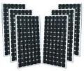
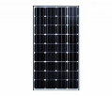
 | GÜNEŞ PANELLERİ | FİYAT$ | İSKONTO | İSKONTOLU FİYAT $ | KDV DAHİL $ | NET TL FİYAT | ADET | TOPLAM | KDV DAHİL DOLAR | 0
 | 100W MONOKRİSTAL PANEL ( 79*67) cm | 136 | 50.00% | 68 | 81.6 | 0 |  | 0 | PAKET TOPLAM | 0
 | 205W MONOKRİSTAL PANEL (149*68)cm | 148 | 50.00% | 74 | 88.8 | 0 |  | 0
 | 340W MONOKRİSTAL PANEL (166*100)cm | 210 | 50.00% | 105 | 126 | 0 |  | 0
 | 160W HALFCUT PANEL (98*78) cm | 170 | 50.00% | 85 | 102 | 0 |  | 0
 | 205W HALFCUT PANEL (140*70.5) cm | 150 | 50.00% | 75 | 90 | 0 |  | 0
 | 230W HALFCUT PANEL (158*70.5)cm | 159 | 50.00% | 79.5 | 95.4 | 0 |  | 0
 | 285W HALFCUT PANEL (172*77)cm | 162 | 50.00% | 81 | 97.2 | 0 |  | 0
 | 455W HALFCUT PANEL (210*104) cm | 280 | 50.00% | 140 | 168 | 0 |  | 0
 | 110W ESNEK PANEL (117*56)cm | 340 | 50.00% | 170 | 204 | 0 |  | 0
 | 170W ESNEK PANEL (113*81)cm | 520 | 50.00% | 260 | 312 | 0 |  | 0

 | JEL AKÜLER | FİYAT $ | İSKONTO | İSKONTOLU FİYAT $ | KDV DAHİL $ | NET TL FİYAT | ADET | TOPLAM
 | 100 AH JEL WPP | 320 | 50.00% | 160 | 192 | 0 |  | 0
 | 150 AH JEL WPP | 530 | 50.00% | 265 | 318 | 0 |  | 0
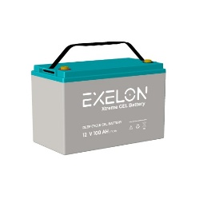
 | 200 AH JEL WPP | 660 | 50.00% | 330 | 396 | 0 |  | 0
 | 100 AH JEL EXELON | 270 | 50.00% | 135 | 162 | 0 |  | 0
 | 150 AH JEL EXELON | 400 | 50.00% | 200 | 240 | 0 |  | 0
 | 200 AH JEL EXELON | 536 | 50.00% | 268 | 321.6 | 0 |  | 0

 | LİTYUM AKÜLER | FİYAT $ | İSKONTO | İSKONTOLU FİYAT $ | KDV DAHİL $ | NET TL FİYAT | ADET | TOPLAM
 | 12.8V 100 AH LİFEPO4 HDA POWER | 620 | 50.00% | 310 | 372 | 0 |  | 0
 | 12.8V 200 AH LİFEPO4 HDA POWER | 1200 | 50.00% | 600 | 720 | 0 |  | 0
 | 12.8V 100 AH LİFEPO4 MEGACELL | 720 | 50.00% | 360 | 432 | 0 |  | 0
 | 12.8V 150 AH LİFEPO4 MEGACELL | 1040 | 50.00% | 520 | 624 | 0 |  | 0
 | 12.8V 200 AH LİFEPO4 MEGACELL | 1300 | 50.00% | 650 | 780 | 0 |  | 0
 | 25.6V 110 AH LİFEPO4 MEGACELL | 1470 | 50.00% | 735 | 882 | 0 |  | 0
 | 25.6V 200 AH LİFEPO4 MEGACELL | 2650 | 50.00% | 1325 | 1590 | 0 |  | 0
 | 51.2V 100 AH LİFEPO4 MEGACELL | 2670 | 50.00% | 1335 | 1602 | 0 |  | 0

 | AKILLI İNVERTÖRLER | FİYAT $ | İSKONTO | İSKONTOLU FİYAT $ | KDV DAHİL $ | NET TL FİYAT | ADET | TOPLAM
 | 1KW AKILLI PWM 12V | 360 | 50.00% | 180 | 216 | 0 |  | 0
 | 3KW AKILLI PWM 24V | 460 | 50.00% | 230 | 276 | 0 |  | 0
 | 5KW AKILLI PWM 48V | 590 | 50.00% | 295 | 354 | 0 |  | 0
 | 1KW AKILLI MPPT 12V | 432 | 50.00% | 216 | 259.2 | 0 |  | 0
 | 3KW AKILLI MPPT 24V | 660 | 50.00% | 330 | 396 | 0 |  | 0
 | 7.2KW AKILLI MPPT 48V | 1990 | 50.00% | 920 | 1104 | 0 |  | 0
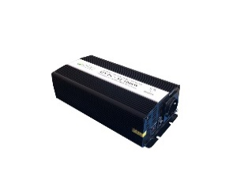
 | MODİFİYE SİNÜS İNVERTÖRLER | FİYAT $ | İSKONTO | İSKONTOLU FİYAT $ | KDV DAHİL $ | NET TL FİYAT | ADET | TOPLAM
 | 200W MODİFİYE SİNÜS 12V ALPEX | 40 | 50.00% | 20 | 24 | 0 |  | 0
 | 600W MODİFİYE SİNÜS 12/24 ALPEX | 76 | 50.00% | 38 | 45.6 | 0 |  | 0
 | 1000W MODİFİYE SİNÜS12/24 ALPEX | 124 | 50.00% | 62 | 74.4 | 0 |  | 0
 | 1500W MODİFİYE SİNÜS 12/24 ALPEX | 174 | 50.00% | 87 | 104.4 | 0 |  | 0

 | TAM SİNÜS İNVERTÖRLER | FİYAT $ | İSKONTO | İSKONTOLU FİYAT $ | KDV DAHİL $ | NET TL FİYAT | ADET | TOPLAM
 | ALPEX 500W TAM SİNÜS 12/24 ALPEX | 143 | 50.00% | 71.5 | 85.8 | 0 |  | 0
 | ALPEX 1000W TAM SİNÜS 12/24 ALPEX | 234 | 50.00% | 117 | 140.4 | 0 |  | 0
 | ALPEX 1500W TAM SİNÜS 12/24 ALPEX | 302 | 50.00% | 151 | 181.2 | 0 |  | 0
 | ALPEX 2000W TAM SİNÜS 12/24 ALPEX | 428 | 50.00% | 214 | 256.8 | 0 |  | 0
 | ALPEX 3000W TAM SİNÜS 12/24 ALPEX | 630 | 50.00% | 315 | 378 | 0 |  | 0
 | ALPEX 4000W TAM SİNÜS 12/24 ALPEX | 810 | 50.00% | 405 | 486 | 0 |  | 0
 | ALPEX 5000W TAM SİNÜS 12/24 ALPEX | 1080 | 50.00% | 540 | 648 | 0 |  | 0

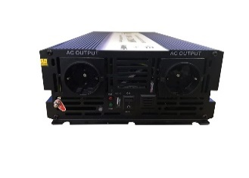
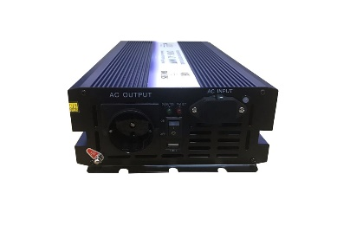
 | ŞARJLI UPS İNVERTÖRLER | FİYAT $ | İSKONTO | İSKONTOLU FİYAT $ | KDV DAHİL $ | NET TL FİYAT | ADET | TOPLAM
 | MEXXSUN 1000W TAM SİNÜS 10A ŞARJLI 12V | 320 | 50.00% | 160 | 192 | 0 |  | 0
 | MEXXSUN 1500W TAM SİNÜS 20A ŞARJLI 12V | 456 | 50.00% | 228 | 273.6 | 0 |  | 0
 | ALPEX 500W TAM SİNÜS UPS 10A ŞARJLI 12V | 230 | 50.00% | 115 | 138 | 0 |  | 0
 | ALPEX 1000W TAM SİNÜS UPS 20A ŞARJLI 12V | 350 | 50.00% | 175 | 210 | 0 |  | 0
 | ALPEX 1500W TAM SİNÜS UPS 15A ŞARJLI 12V | 450 | 50.00% | 225 | 270 | 0 |  | 0
 | ALPEX 2000W TAM SİNÜS UPS 25A ŞARJLI 12/24V | 640 | 50.00% | 320 | 384 | 0 |  | 0
 | ALPEX 3000W TAM SİNÜS UPS 30A ŞARJLI 12/24V | 850 | 50.00% | 425 | 510 | 0 |  | 0

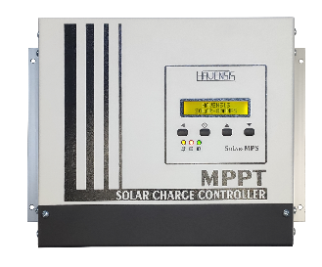
 | MPPT ŞARJ KONTROL CİHAZLARI | FİYAT $ | İSKONTO | İSKONTOLU FİYAT $ | KDV DAHİL $ | NET TL FİYAT | ADET | TOPLAM
 | Havensis 100V 20A MPPT 12/24 | 160 | 50.00% | 80 | 96 | 0 |  | 0
 | Havensis 100V 30A MPPT 12/24 | 172 | 50.00% | 86 | 103.2 | 0 |  | 0
 | Havensis 100V 40A MPPT 12/24 | 192 | 50.00% | 96 | 115.2 | 0 |  | 0
 | Havensis 150V 60A MPPT 12/24/36/48 | 440 | 50.00% | 220 | 264 | 0 |  | 0
 | Havensis 150V 70A MPPT 12/24/36/48 | 456 | 50.00% | 228 | 273.6 | 0 |  | 0
 | Havensis 150V 80A MPPT 12/24/36/48 | 488 | 50.00% | 244 | 292.8 | 0 |  | 0
 | Havensis 200V 80A MPPT 12/24/36/48 | 560 | 50.00% | 280 | 336 | 0 |  | 0
 | Havensis 200V 45A MPPT 60/72 | 700 | 50.00% | 350 | 420 | 0 |  | 0
 | Havensis 60V 20A BOOST MPPT 24/36/48/60/72 | 208 | 50.00% | 104 | 124.8 | 0 |  | 0

 | PWM ŞARJ KONTROL CİHAZLARI | FİYAT $ | İSKONTO | İSKONTOLU FİYAT $ | KDV DAHİL $ | NET TL FİYAT | ADET | TOPLAM
 | Havensis 5A PWM 12V | 14 | 50.00% | 7 | 8.4 | 0 |  | 0
 | Havensis 10A PWM 12V | 24.8 | 50.00% | 12.4 | 14.88 | 0 |  | 0
 | Havensis 20A PWM 12V/24 | 44.8 | 50.00% | 22.4 | 26.88 | 0 |  | 0
 | Havensis 20A PWM 12V/24 EKRANLI | 48 | 50.00% | 24 | 28.8 | 0 |  | 0

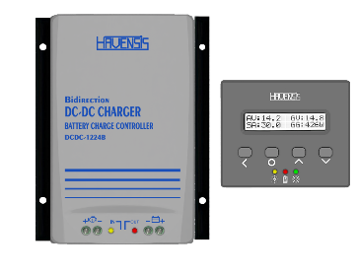
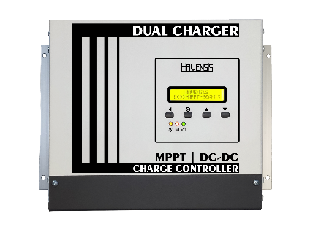
 | DC DC CHARGER | FİYAT $ | İSKONTO | İSKONTOLU FİYAT $ | KDV DAHİL $ | NET TL FİYAT | ADET | TOPLAM
 | Havensis 20A DC DC 12/12 EKRANSIZ | 216 | 50.00% | 108 | 129.6 | 0 |  | 0
 | Havensis 30A DC DC 12/24 EKRANLI TEK YÖNLÜ | 264 | 50.00% | 132 | 158.4 | 0 |  | 0
 | Havensis 30A DC DC 12/24 EKRANLI ÇİFT YÖNLÜ | 304 | 50.00% | 152 | 182.4 | 0 |  | 0
 | Havensis 40A DC DC 12/24 EKRANLI TEK YÖNLÜ | 320 | 50.00% | 160 | 192 | 0 |  | 0
 | Havensis 40A DC DC 12/24 EKRANLI ÇİFT YÖNLÜ | 368 | 50.00% | 184 | 220.8 | 0 |  | 0
 | Havensis 40A BOOST DC DC 12/48 EKRANLI | 272 | 50.00% | 136 | 163.2 | 0 |  | 0
 | Havensis 60A DUAL CHARGER 12/24 (MPPT+DCDC) | 472 | 50.00% | 236 | 283.2 | 0 |  | 0

 | OTOMATİK TRANSFER SWİTCH | FİYAT $ | İSKONTO | İSKONTOLU FİYAT $ | KDV DAHİL $ | NET TL FİYAT | ADET | TOPLAM
 | Havensis 10 AMPER 2200 WATT | 80 | 50.00% | 40 | 48 | 0 |  | 0
 | Havensis 15 AMPER 3300 WATT | 90 | 50.00% | 45 | 54 | 0 |  | 0

 | UZAKTAN İZLEME CİHAZLARI AKSESUAR | FİYAT $ | İSKONTO | İSKONTOLU FİYAT $ | KDV DAHİL $ | NET TL FİYAT | ADET | TOPLAM
 | Havensis BLUETOOTH MODÜL | 40 | 50.00% | 20 | 24 | 0 |  | 0
 | Havensis HARİCİ EKRAN | 40 | 50.00% | 20 | 24 | 0 |  | 0
 | Havensis WİFİ MODÜL UZAKTAN İZLEM | 40 | 50.00% | 20 | 24 | 0 |  | 0

 | AKÜ ŞARJ CİHAZLARI REDRESÖR | FİYAT $ | İSKONTO | İSKONTOLU FİYAT $ | KDV DAHİL $ | NET TL FİYAT | ADET | TOPLAM
 | Meanwell NPB-120 20 Amper | 190 | 50.00% | 95 | 114 | 0 |  | 0
 | Meanwell PB-600 40 Amper | 486 | 50.00% | 243 | 291.6 | 0 |  | 0
 | Meanwell PB-1000 60 Amper | 680 | 50.00% | 340 | 408 | 0 |  | 0
 | Mexxsun Ac-Dc 12V 20 Amper | 90 | 50.00% | 45 | 54 | 0 |  | 0
 | Mexxsun Ac-Dc 12V 40 Amper | 160 | 50.00% | 80 | 96 | 0 |  | 0
 | Mexxsun Ac-Dc 24V 20 Amper | 180 | 50.00% | 90 | 108 | 0 |  | 0

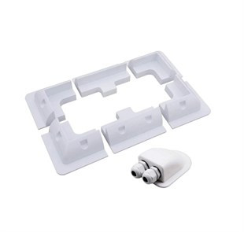
 | AKÜ ŞARJ CİHAZLARI REDRESÖR | FİYAT $ | İSKONTO | İSKONTOLU FİYAT $ | KDV DAHİL $ | NET TL FİYAT | ADET | TOPLAM
 | MC4 TEKLİ KONEKTÖR | 3 | 50.00% | 1.5 | 1.8 | 0 |  | 0
 | 2Lİ PARALELLEME KONEKTÖRÜ | 13 | 50.00% | 6.5 | 7.8 | 0 |  | 0
 | 3Lİ PARALELLEME KONEKTÖRÜ | 16 | 50.00% | 8 | 9.6 | 0 |  | 0
 | 4MM2 SOLAR KABLO | 2.2 | 50.00% | 1.1 | 1.32 | 0 |  | 0
 | 6MM2 SOLAR KABLO | 2.6 | 50.00% | 1.3 | 1.56 | 0 |  | 0
 | 10MM2 AKÜ KABLOSU | 3.6 | 50.00% | 1.8 | 2.16 | 0 |  | 0
 | 16MM2 AKÜ KABLOSU | 4.6 | 50.00% | 2.3 | 2.76 | 0 |  | 0
 | KARAVAN MONTAJ BRAKET SETİ 6 PARÇA | 28 | 50.00% | 14 | 16.8 | 0 |  | 0
 | KARAVAN MONTAJ SU GEÇİRMEZ KAPAK | 8 | 50.00% | 4 | 4.8 | 0 |  | 0

 | OTOMASYON YÖNETİM SİSTEMİ | FİYAT $ | İSKONTO | İSKONTOLU FİYAT $ | KDV DAHİL $ | NET TL FİYAT | ADET | TOPLAM
 | OCTOPİ 4.3 İNÇ EKRAN | 746 | 50.00% | 373 | 447.6 | 0 |  | 0
 | OCTOPİ 7 İNÇ EKRAN | 820 | 50.00% | 410 | 492 | 0 |  | 0

